Schlussabrechnung
Schlussabrechnung Unternehmer

Massnahme |  |  |  | Kostenträger | 84
 |  |  |  | Sachkonto | Verteilerschlüssel
Unternehmung |  |  |  | Gemeinde
 |  |  |  | Strasse
 |  |  |  | Strecke
 |  |  |  | km/Bauwerk
 |  |  |  | Vorhaben
IBAN Zahlungskonto

Abteilung | Projektieren und Realisieren
Vergabe |  |  |  | Bauobjekt
 | Nr. | vom
 | Nr. | vom

Vertrag vom |  |  |  | Schlussabrechnung

Grundvertrag, netto inkl. MWSt |  | Fr. | 0.00 | Akkordarbeiten |  |  | Fr. | 0.00
Nachträge, netto inkl. MWSt |  | Fr. | 0.00 | Regiearbeiten |  |  | Fr. | 0.00
Total Vertragssumme (ohne Teuerung) |  | Fr. | 0.00 | Zwischentotal (ohne Teuerung) |  |  | Fr. | 0.00

Zwischentotal (ohne Teuerung) |  | Fr. | 0.00 | Total Teuerungen |  |  | Fr. | 0.00
 |  | Fr. | 0.00 | Total Abrechnungssumme |  |  | Fr. | 0.00

Kautions-Nr.:
Sicherheitsleistungen |  |  |  | geleistet am |  | Abnahmen |  | Ablauf Rügefrist
Strassen- und Tiefbauarbeiten |  | Fr.
Übrige Arbeiten und Lieferungen |  | Fr.

Der Unterzeichnende anerkennt die Richtigkeit der nachstehenden Schlussabrechnung in ihrem vollen
Umfange und erklärt sich nach Empfang der

Restzahlung | im Betrag von | Fr. | 0.00

im Sinne des Art. 156 der SIA-Norm 118 in seinen rechtlichen Ansprüchen befriedigt.
Vorbehalten bleibt gegenseitig eine Revision der Schlussabrechnung durch Organe der kantonalen
Finanzkontrolle gemäss Werkvertrag Art 14.1

Ort: |  | Datum: |  |  |  | Unternehmung:

……………………………………… |  | ……………………………………… |  |  | ………………………………………………………………………

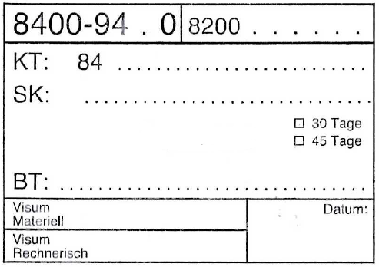
Beilagen:
1 Zusammenstellung der Schlussabrechnung
2 Akkordschlussrechnung vom
3 Abnahmeprotokoll vom
4 Massenbilanz inkl. Zusammenstellung Lieferscheine
5 Bürgschein vom

Zugehöriger Prozess 816 Abwicklung Kautionswesen
Stempel wird durch den Projektleiter TBA ausgefüllt

